Нефункциональные требования
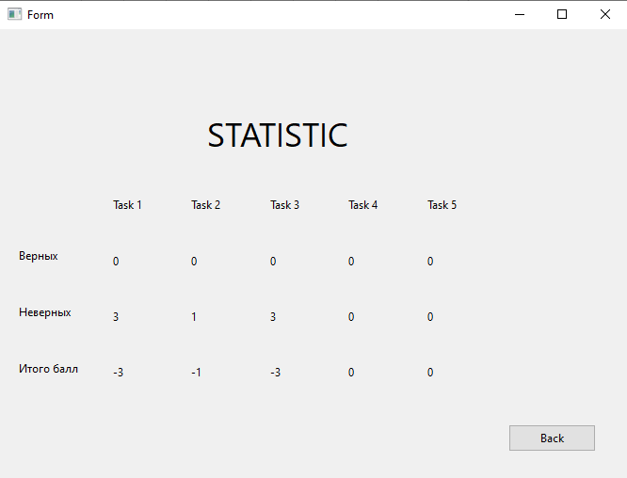
Атрибуты качества | Требования
Функциональность | Приложение должно выполнять необходимые функции и задачи.
Производительность | Приложение должно выполнять задачи с высокой скоростью и эффективностью.
Надежность | Приложение должно работать без сбоев и снижения производительности.
Удобство использования | Приложение должно быть интуитивно понятным, иметь понятный и простой в использовании интерфейс.
Совместимость | Приложение должно работать на разных платформах, операционных системах и устройствах.
Безопасность | Приложение должно обеспечивать защиту пользовательских данных и информации.

Внешний интерфейс
Регистрация
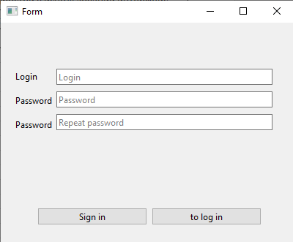

Авторизация
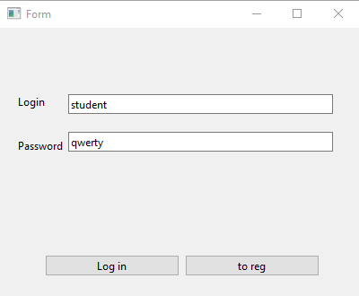

Окно заданий
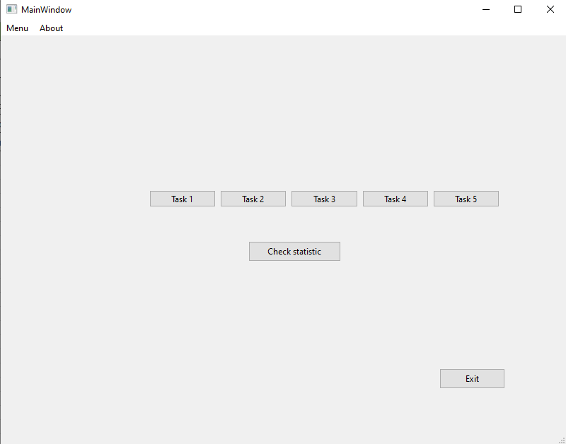
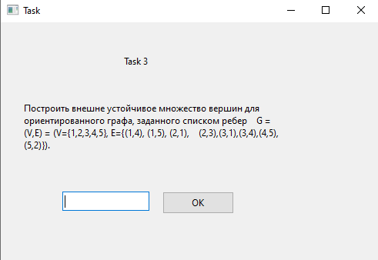

Статистика

